別紙1-2（パスポート）
別紙１－２ 外国籍氏名の学生，学外者にかかる新規債主登録について

「旅費・謝金等の口座振込（申出／変更申出）書 （兼 債主登録データシート）」に記入する「氏名」については，パスポートの表記にならって（英字表記）のとおりに記入すること。

＜債主登録の氏名の記入ルール＞
・債主登録の氏名は，「姓(Surname) 名(Given neme)」の順に記入
・英字半角大文字，スペース半角

＜記入例＞
（姓） （名）
氏 名が「北大 太郎」だった場合
債主登録の氏名：「HOKUDAI TARO」※半角大文字，スペース半角

別紙2（確認方法）
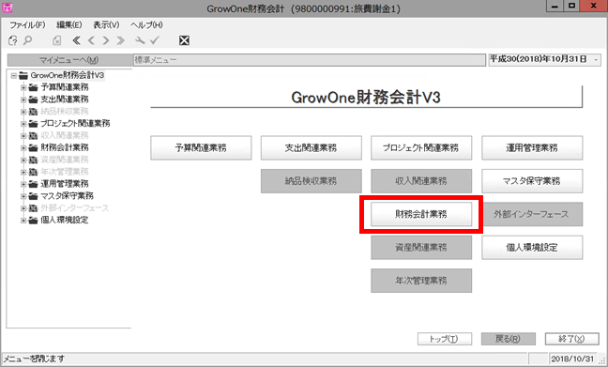
○債主コードが登録されているのか等，債主コードを確認する場合 | ○債主コードに紐づいている口座情報を確認する場合
１．財務会計システムにログインし，「財務会計業務」をクリック | １．１～３のとおり，債務計上入力画面を表示し，「相手先」に債主番号を入力
 | ２．Enterを押すと，氏名等が表示されるので，「口座」をクリック
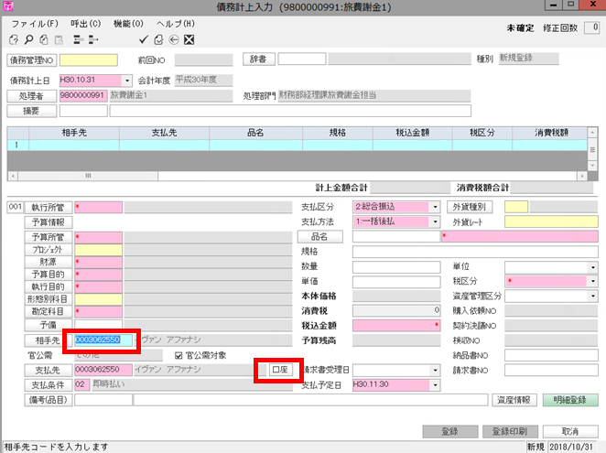

２．「債務管理業務」をクリック
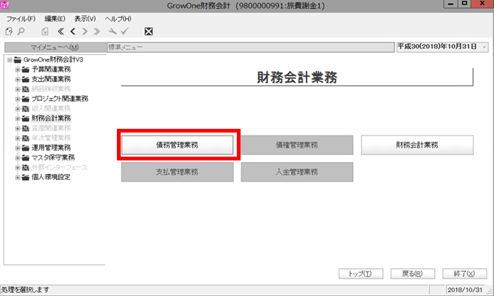

 | ３．債主番号に紐付いている口座情報が表示される
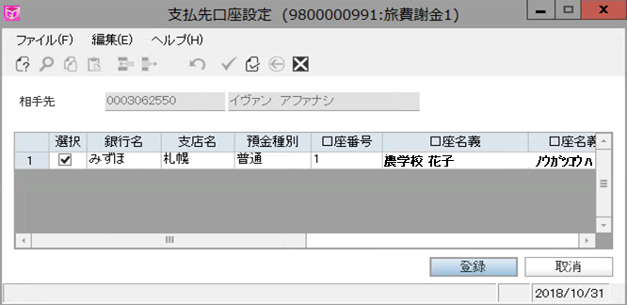

3．「債務計上入力」をクリック
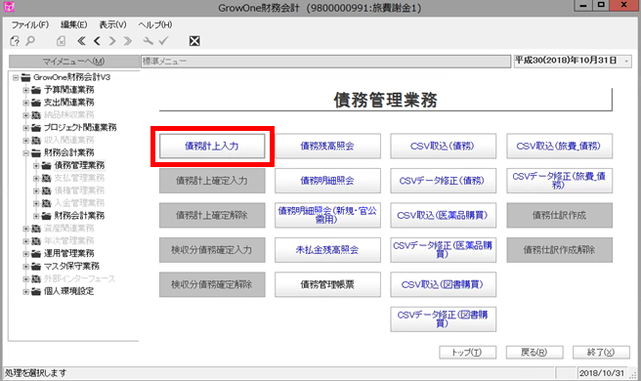
 | ※口座情報が２つ以上あるときは，☑となっている銀行口座に旅費・謝金が送金される
 | ※今回の場合，相手先（イヴァン アファナシェフ）と口座名義（農学校 花子）が異なってい
 | るので，本人の口座に送金されないことが把握できる（パターン4の学外者）

4．「債務管理NO」でEnterを押し，「相手先」をクリック | 財務会計システムでの検索のコツ
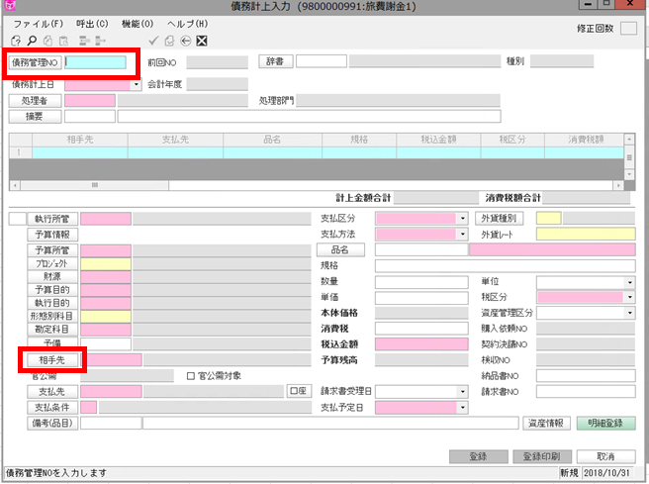
 | １：職員番号はないが予算権限のある者（名誉教授，特別研究員等）
 |  | 相手先コード（債主コード）で検索
 |  | ※相手先コードは担当者マスタと同じコード

 | ２：本学在籍学生
 |  | 相手先コード（債主コード）で検索
 |  | ※相手先コードは60＋学生番号

 | ３：学外者
 |  | 相手先名称（カナ）で検索
 |  | ※入力時は半角カナ文字
 |  | ※スペース半角
 |  | ※拗音（ャ，ュ，ョ等）や促音（ｯ）も大文字
５．「相手先正式名称」を，「相手先名称（カナ）」に変更 |  | ※長音はハイフン
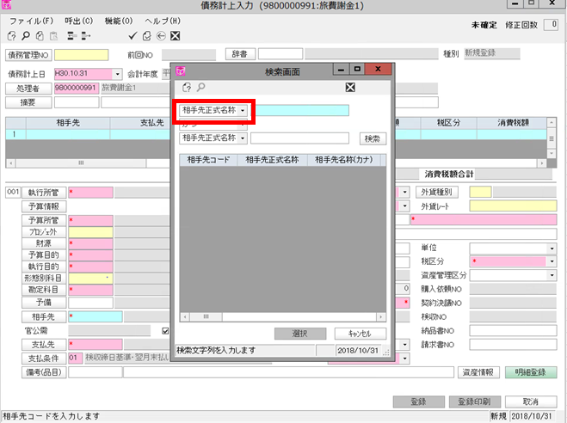
 |  | 例 | 北海道 | ウィリアム スミス クラーク
 |  | カナ検索文字 | ﾎﾂｶｲﾄﾞｳ | ｳｲﾘｱﾑ ｽﾐｽ ｸﾗ-ｸ

６．対象者のカナを半角カナ文字で入力し検索
７．相手先コードが債主コード（旅費ID）となる

※半角カナ文字，スペース半角，拗音や促音も大文字，長音はハイフンで検索
※今回の場合だと，「ｲｳﾞｱﾝ ｱﾌｱﾅｼｴﾌ」と入力

